Лист1

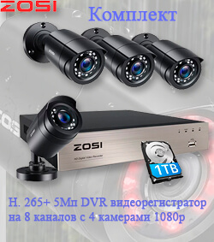

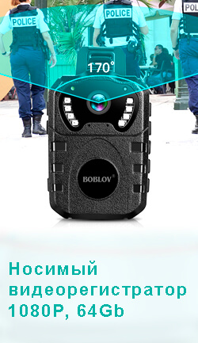

Таблица: Зависимость углов обзора от фокусного расстояния и размера матрицы

Формат матрицы 1/4″ |  |  | Размер матрицы 1/3″ |  |  | Формат матрицы 1/2.5″

Фокусное расстояние, мм | Угол обзора, градусов |  | Фокусное расстояние, мм | Угол обзора, градусов |  | Фокусное расстояние, мм | Угол обзора, градусов
 | По горизонтали | По вертикали |  | По горизонтали | По вертикали |  | По горизонтали | По вертикали
2 | 77 | 62 | 2 | 100 | 84 | 2 | 110 | 94
2.2 | 72 | 57 | 2.2 | 95 | 79 | 2.2 | 105 | 88
2.4 | 67 | 53 | 2.4 | 90 | 74 | 2.4 | 100 | 83
2.8 | 59 | 46 | 2.8 | 81 | 65 | 2.8 | 91 | 75
3 | 56 | 44 | 3 | 77 | 62 | 3 | 87 | 71
3.3 | 52 | 40 | 3.3 | 72 | 57 | 3.3 | 82 | 66
3.6 | 48 | 37 | 3.6 | 67 | 53 | 3.6 | 77 | 61
4 | 44 | 33 | 4 | 62 | 48 | 4 | 71 | 56
4.5 | 39 | 30 | 4.5 | 56 | 44 | 4.5 | 65 | 51
5 | 35 | 27 | 5 | 51 | 40 | 5 | 59 | 46
6 | 30 | 23 | 6 | 44 | 33 | 6 | 51 | 39
7 | 26 | 19 | 7 | 38 | 29 | 7 | 44 | 34
8 | 23 | 17 | 8 | 33 | 25 | 8 | 39 | 30
9 | 20 | 15 | 9 | 30 | 23 | 9 | 35 | 27
10 | 18 | 14 | 10 | 27 | 20 | 10 | 32 | 24
12 | 15 | 11 | 12 | 23 | 17 | 12 | 27 | 20
16 | 11 | 8.6 | 16 | 17.1 | 12.8 | 16 | 20.2 | 15.2
20 | 9.1 | 6.9 | 20 | 13.7 | 10.3 | 20 | 16.2 | 12.2
25 | 7.3 | 5.5 | 25 | 11 | 8.2 | 25 | 13 | 9.8
30 | 6.1 | 4.6 | 30 | 9.1 | 6.9 | 30 | 10.9 | 8.2
40 | 4.6 | 3.4 | 40 | 6.9 | 5.2 | 40 | 8.2 | 6.1
50 | 3.7 | 2.7 | 50 | 5.5 | 4.1 | 50 | 6.5 | 4.9
60 | 3.1 | 2.3 | 60 | 4.6 | 3.4 | 60 | 5.4 | 4.1
70 | 2.6 | 2 | 70 | 3.9 | 2.9 | 70 | 4.7 | 3.5
80 | 2.3 | 1.7 | 80 | 3.4 | 2.6 | 80 | 4.1 | 3.1
100 | 1.8 | 1.4 | 100 | 2.7 | 2.1 | 100 | 3.3 | 2.5
120 | 1.5 | 1.1 | 120 | 2.3 | 1.7 | 120 | 2.7 | 2

